Inicio
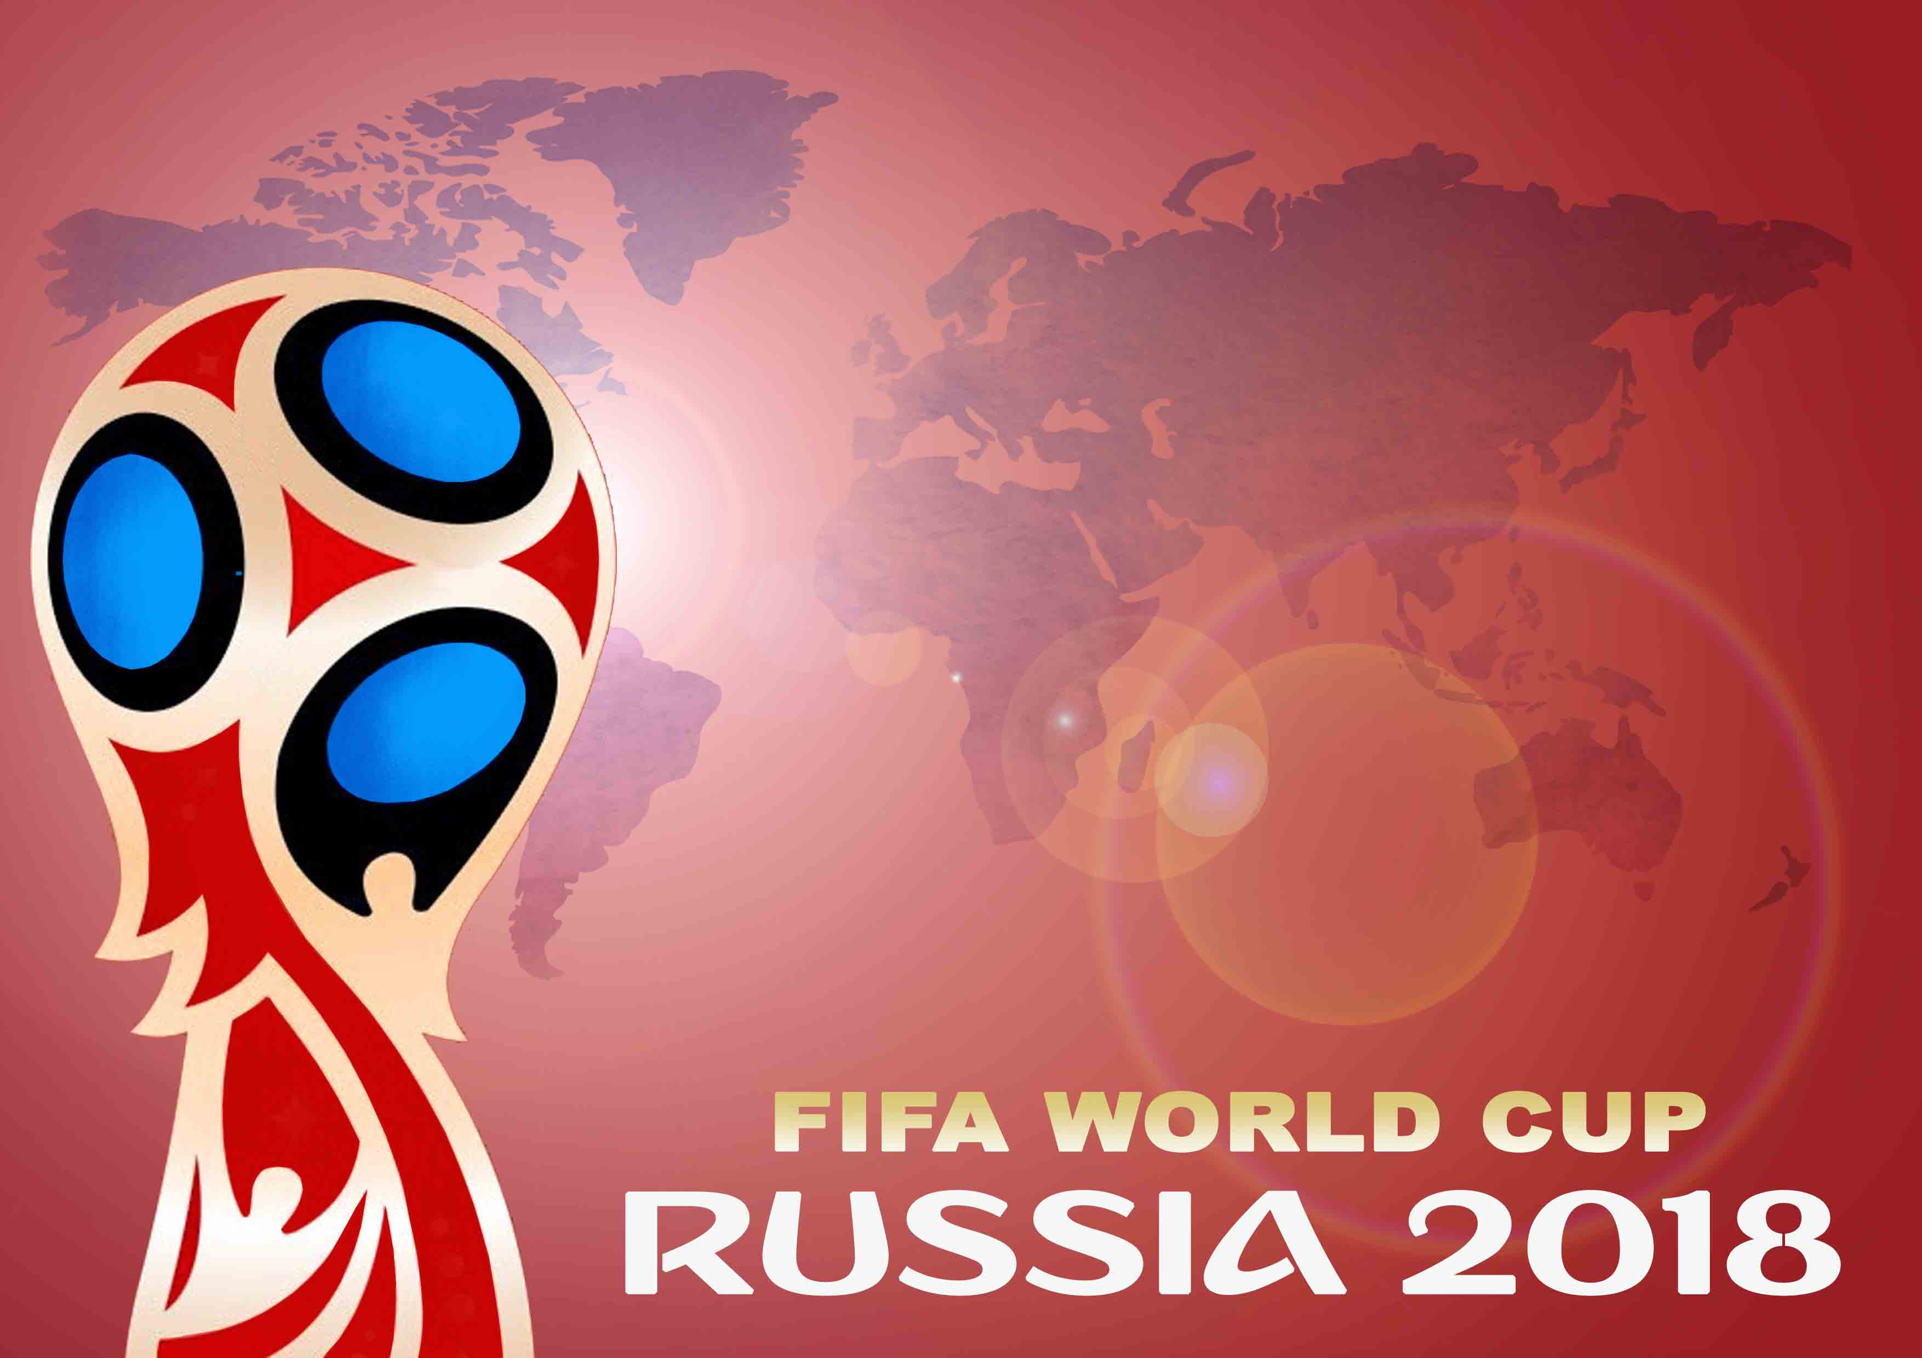
INTRODUCIR RESULTADOS
Autor: Miguel Angel Tejero

Porra Mundial
 |  |  |  |  | Rellenar los cuadros grises
FASE DE GRUPOS
 |  | Fecha | Hora (ESP) | Estadio, Ciudad | Casa |  | Gol | Gol |  | Fuera
 | A | 2018-06-14 | 17:00:00 | Est. Luzhnikí, Moscú | Rusia |  | 2 | 1 |  | Arabia Saudí | 1 | Grupo A |  |  |  |  |  |  |  |  |  |  | ¡EMPATE! Puedes seleccionar el orden de los empatados.
 |  | 2018-06-15 | 14:00:00 | Ekaterimburgo Arena, Ekaterimburgo | Egipto |  | 0 | 2 |  | Uruguay | 1 | Pos | Equipo | Puntos | J | G | E | P | GF | GC | Dif | 0
 |  | 2018-06-19 | 20:00:00 | Est. de S. Petersburgo, S. Petersburgo | Rusia |  | 1 | 2 |  | Egipto | 1 | 1 | Uruguay | 9 | 3 | 3 | 0 | 0 | 7 | 1 | 6 | 3060300000
 |  | 2018-06-20 | 17:00:00 | Rostov Arena, Rostov del Don | Uruguay |  | 3 | 0 |  | Arabia Saudí | 1 | 2 | Egipto | 6 | 3 | 2 | 0 | 1 | 4 | 4 | 0 | 3010000000
 |  | 2018-06-25 | 16:00:00 | Samara Arena, Samara | Uruguay |  | 2 | 1 |  | Rusia | 1 | 3 | Rusia | 3 | 3 | 1 | 0 | 2 | 4 | 5 | -1 | 3010000000
 |  | 2018-06-25 | 16:00:00 | Volgogrado Arena, Volgogrado | Arabia Saudí |  | 1 | 2 |  | Egipto | 1 | 4 | Arabia Saudí | 0 | 3 | 0 | 0 | 3 | 2 | 7 | -5 | 49789000.02

 | B | 2018-06-15 | 20:00:00 | Est. Fisth, Sochi | Portugal |  | 1 | 1 |  | España | 1 | Grupo B |  |  |  |  |  |  |  |  |  |  | ¡EMPATE! Puedes seleccionar el orden de los empatados.
 |  | 2018-06-15 | 17:00:00 | Est. de S. Petersburgo, S. Petersburgo | Marruecos |  | 2 | 2 |  | Irán | 1 | Pos | Equipo | Puntos | J | G | E | P | GF | GC | Dif | 0
 |  | 2018-06-20 | 14:00:00 | Est. Luzhnikí, Moscú | Portugal |  | 2 | 1 |  | Marruecos | 1 | 1 | España | 7 | 3 | 2 | 1 | 0 | 5 | 2 | 3 | 9999999.99
 |  | 2018-06-20 | 20:00:00 | Kazan Arena, Kazán | Irán |  | 1 | 2 |  | España | 1 | 2 | Portugal | 7 | 3 | 2 | 1 | 0 | 5 | 3 | 2 | 9999999.99
 |  | 2018-06-25 | 20:00:00 | Mordovia Arena, Saransk | Irán |  | 1 | 2 |  | Portugal | 1 | 3 | Irán | 1 | 3 | 0 | 1 | 2 | 4 | 6 | -2 | 10099999.99
 |  | 2018-06-25 | 20:00:00 | Est. de Kaliningrado, Kaliningrado | España |  | 2 | 0 |  | Marruecos | 1 | 4 | Marruecos | 1 | 3 | 0 | 1 | 2 | 3 | 6 | -3 | 10099999.99

 | C | 2018-06-16 | 12:00:00 | Kazan Arena, Kazán | Francia |  | 3 | 0 |  | Australia | 1 | Grupo C |  |  |  |  |  |  |  |  |  |  | ¡EMPATE! Puedes seleccionar el orden de los empatados.
 |  | 2018-06-16 | 18:00:00 | Mordovia Arena, Saransk | Perú |  | 1 | 2 |  | Dinamarca | 1 | Pos | Equipo | Puntos | J | G | E | P | GF | GC | Dif | 0
 |  | 2018-06-21 | 14:00:00 | Ekaterimburgo Arena, Ekaterimburgo | Francia |  | 2 | 1 |  | Perú | 1 | 1 | Francia | 7 | 3 | 2 | 1 | 0 | 7 | 3 | 4 | 10100000.03
 |  | 2018-06-21 | 17:00:00 | Samara Arena, Samara | Dinamarca |  | 2 | 0 |  | Australia | 1 | 2 | Dinamarca | 7 | 3 | 2 | 1 | 0 | 6 | 3 | 3 | 10100000.03
 |  | 2018-06-26 | 16:00:00 | Est. Luzhnikí, Moscú | Dinamarca |  | 2 | 2 |  | Francia | 1 | 3 | Perú | 1 | 3 | 0 | 1 | 2 | 3 | 5 | -2 | 30199999.99
 |  | 2018-06-26 | 16:00:00 | Est. Fisth, Sochi | Australia |  | 1 | 1 |  | Perú | 1 | 4 | Australia | 1 | 3 | 0 | 1 | 2 | 1 | 6 | -5 | 30199999.99

 | D | 2018-06-16 | 15:00:00 | Est. del Spartak, Moscú | Argentina |  | 1 | 0 |  | Islandia | 1 | Grupo D |  |  |  |  |  |  |  |  |  |  | ¡EMPATE! Puedes seleccionar el orden de los empatados.
 |  | 2018-06-16 | 21:00:00 | Est. de Kaliningrado, Kaliningrado | Croacia |  | 1 | 2 |  | Nigeria | 1 | Pos | Equipo | Puntos | J | G | E | P | GF | GC | Dif | 0
 |  | 2018-06-21 | 20:00:00 | Est. de Nizhni Nóvgorod, Nizhni Nóvgorod | Argentina |  | 1 | 1 |  | Croacia | 1 | 1 | Argentina | 7 | 3 | 2 | 1 | 0 | 4 | 2 | 2 | 1010000000 |  | 2
 |  | 2018-06-22 | 17:00:00 | Volgogrado Arena, Volgogrado | Nigeria |  | 1 | 0 |  | Islandia | 1 | 2 | Nigeria | 6 | 3 | 2 | 0 | 1 | 4 | 3 | 1 | 1010000000 |  | 3
 |  | 2018-06-26 | 20:00:00 | Est. de S. Petersburgo, S. Petersburgo | Nigeria |  | 1 | 2 |  | Argentina | 1 | 3 | Croacia | 2 | 3 | 0 | 2 | 1 | 3 | 4 | -1 | 1010200000 |  | 1
 |  | 2018-06-26 | 20:00:00 | Rostov Arena, Rostov del Don | Islandia |  | 1 | 1 |  | Croacia | 1 | 4 | Islandia | 1 | 3 | 0 | 1 | 2 | 1 | 3 | -2 | 980110999.98

 | E | 2018-06-17 | 20:00:00 | Rostov Arena, Rostov del Don | Brasil |  | 2 | 1 |  | Suiza | 1 | Grupo E |  |  |  |  |  |  |  |  |  |  | ¡EMPATE! Puedes seleccionar el orden de los empatados.
 |  | 2018-06-17 | 14:00:00 | Samara Arena, Samara | Costa Rica |  | 1 | 0 |  | Serbia | 1 | Pos | Equipo | Puntos | J | G | E | P | GF | GC | Dif | 0
 |  | 2018-06-22 | 14:00:00 | Est. de S. Petersburgo, S. Petersburgo | Brasil |  | 2 | 1 |  | Costa Rica | 1 | 1 | Brasil | 9 | 3 | 3 | 0 | 0 | 7 | 2 | 5 | 3040400000
 |  | 2018-06-22 | 20:00:00 | Est. de Kaliningrado, Kaliningrado | Serbia |  | 0 | 2 |  | Suiza | 1 | 2 | Costa Rica | 6 | 3 | 2 | 0 | 1 | 3 | 2 | 1 | 3010000000
 |  | 2018-06-27 | 20:00:00 | Est. del Spartak, Moscú | Serbia |  | 0 | 3 |  | Brasil | 1 | 3 | Suiza | 3 | 3 | 1 | 0 | 2 | 3 | 3 | 0 | 3010000000
 |  | 2018-06-27 | 20:00:00 | Est. de Nizhni Nóvgorod, Nizhni Nóvgorod | Suiza |  | 0 | 1 |  | Costa Rica | 1 | 4 | Serbia | 0 | 3 | 0 | 0 | 3 | 0 | 6 | -6 | 59989000.04

 | F | 2018-06-17 | 17:00:00 | Est. Luzhnikí, Moscú | Alemania |  | 2 | 2 |  | México | 1 | Grupo F |  |  |  |  |  |  |  |  |  |  | ¡EMPATE! Puedes seleccionar el orden de los empatados.
 |  | 2018-06-18 | 14:00:00 | Est. de Nizhni Nóvgorod, Nizhni Nóvgorod | Suecia |  | 1 | 0 |  | Rep. de Corea | 1 | Pos | Equipo | Puntos | J | G | E | P | GF | GC | Dif | 0
 |  | 2018-06-23 | 17:00:00 | Est. Fisth, Sochi | Alemania |  | 2 | 1 |  | Suecia | 1 | 1 | Alemania | 7 | 3 | 2 | 1 | 0 | 7 | 3 | 4 | 20100000.01
 |  | 2018-06-23 | 20:00:00 | Rostov Arena, Rostov del Don | Rep. de Corea |  | 1 | 2 |  | México | 1 | 2 | México | 7 | 3 | 2 | 1 | 0 | 6 | 4 | 2 | 20100000.01
 |  | 2018-06-27 | 16:00:00 | Kazan Arena, Kazán | Rep. de Corea |  | 0 | 3 |  | Alemania | 1 | 3 | Suecia | 3 | 3 | 1 | 0 | 2 | 3 | 4 | -1 | 3040200000
 |  | 2018-06-27 | 16:00:00 | Ekaterimburgo Arena, Ekaterimburgo | México |  | 2 | 1 |  | Suecia | 1 | 4 | Rep. de Corea | 0 | 3 | 0 | 0 | 3 | 1 | 6 | -5 | 49889000.04

 | G | 2018-06-18 | 17:00:00 | Est. Fisth, Sochi | Bélgica |  | 2 | 0 |  | Panamá | 1 | Grupo G |  |  |  |  |  |  |  |  |  |  | ¡EMPATE! Puedes seleccionar el orden de los empatados.
 |  | 2018-06-18 | 20:00:00 | Volgogrado Arena, Volgogrado | Túnez |  | 0 | 2 |  | Inglaterra | 1 | Pos | Equipo | Puntos | J | G | E | P | GF | GC | Dif | 0
 |  | 2018-06-23 | 14:00:00 | Est. del Spartak, Moscú | Bélgica |  | 2 | 0 |  | Túnez | 1 | 1 | Inglaterra | 7 | 3 | 2 | 1 | 0 | 7 | 3 | 4 | 99999.97
 |  | 2018-06-24 | 14:00:00 | Est. de Nizhni Nóvgorod, Nizhni Nóvgorod | Inglaterra |  | 3 | 1 |  | Panamá | 1 | 2 | Bélgica | 7 | 3 | 2 | 1 | 0 | 6 | 2 | 4 | 99999.97
 |  | 2018-06-28 | 20:00:00 | Est. de Kaliningrado, Kaliningrado | Inglaterra |  | 2 | 2 |  | Bélgica | 1 | 3 | Panamá | 1 | 3 | 0 | 1 | 2 | 2 | 6 | -4 | 100000.01
 |  | 2018-06-28 | 20:00:00 | Mordovia Arena, Saransk | Panamá |  | 1 | 1 |  | Túnez | 1 | 4 | Túnez | 1 | 3 | 0 | 1 | 2 | 1 | 5 | -4 | 100000.01

 | H | 2018-06-19 | 14:00:00 | Est. del Spartak, Moscú | Polonia |  | 1 | 0 |  | Senegal | 1 | Grupo H |  |  |  |  |  |  |  |  |  |  | ¡EMPATE! Puedes seleccionar el orden de los empatados.
 |  | 2018-06-19 | 17:00:00 | Mordovia Arena, Saransk | Colombia |  | 2 | 1 |  | Japón | 1 | Pos | Equipo | Puntos | J | G | E | P | GF | GC | Dif | 0
 |  | 2018-06-24 | 20:00:00 | Kazan Arena, Kazán | Polonia |  | 1 | 2 |  | Colombia | 1 | 1 | Colombia | 9 | 3 | 3 | 0 | 0 | 6 | 2 | 4 | 3030200000
 |  | 2018-06-24 | 17:00:00 | Ekaterimburgo Arena, Ekaterimburgo | Japón |  | 1 | 0 |  | Senegal | 1 | 2 | Polonia | 6 | 3 | 2 | 0 | 1 | 4 | 3 | 1 | 3020100000
 |  | 2018-06-28 | 16:00:00 | Volgogrado Arena, Volgogrado | Japón |  | 1 | 2 |  | Polonia | 1 | 3 | Japón | 3 | 3 | 1 | 0 | 2 | 3 | 4 | -1 | 3020100000
 |  | 2018-06-28 | 16:00:00 | Samara Arena, Samara | Senegal |  | 0 | 2 |  | Colombia | 1 | 4 | Senegal | 0 | 3 | 0 | 0 | 3 | 0 | 4 | -4 | 39989000.02

 | 0 | ¡EN LA FASE DE GRUPOS HAY EMPATES EN LOS GRUPOS !
 |  | En los grupos hay equipos igualados en puntos, goles y golaveraje (marcados con un signo de exclamación amarillo). Si no estás de acuerdo con el orden…puedes seleccionar a la derecha del grupo el orden de las selecciones empatadas.
 | OCTAVOS DE FINAL
 |  | Fecha | Hora (ESP) | Estadio, Ciudad | C | X | Gol | Gol | X | F
 | ⅛ | 2018-06-30 | 20:00:00 | Est. Fisth, Sochi | Uruguay |  | 1 | 0 |  | Portugal | 1
 |  | 2018-06-30 | 16:00:00 | Kazan Arena, Kazán | Francia |  | 2 | 0 |  | Nigeria | 1
 |  | 2018-07-01 | 16:00:00 | Est. Luzhnikí, Moscú | España |  | 2 | 1 |  | Egipto | 1
 |  | 2018-07-01 | 20:00:00 | Est. de Nizhni Nóvgorod, Nizhni Nóvgorod | Argentina | 3 | 1 | 1 | 4 | Dinamarca | 1
 |  | 2018-07-02 | 16:00:00 | Samara Arena, Samara | Brasil |  | 2 | 1 |  | México | 1
 |  | 2018-07-02 | 20:00:00 | Rostov Arena, Rostov del Don | Inglaterra |  | 2 | 1 |  | Polonia | 1
 |  | 2018-07-03 | 16:00:00 | Est. de S. Petersburgo, S. Petersburgo | Alemania |  | 3 | 0 |  | Costa Rica | 1
 |  | 2018-07-03 | 20:00:00 | Est. del Spartak, Moscú | Colombia |  | 2 | 1 |  | Bélgica | 1
 | CUARTOS DE FINAL
 |  | Fecha | Hora (ESP) | Est., Ciudad | C | X | Gol | Gol | X | F
 | ¼ | 2018-07-06 | 16:00:00 | Est. de Nizhni Nóvgorod, Nizhni Nóvgorod | Uruguay |  | 1 | 2 |  | Francia | 1
 |  | 2018-07-06 | 20:00:00 | Kazan Arena, Kazán | Brasil |  | 2 | 1 |  | Inglaterra | 1
 |  | 2018-07-07 | 20:00:00 | Est. Fisth, Sochi | España |  | 2 | 1 |  | Dinamarca | 1
 |  | 2018-07-07 | 16:00:00 | Samara Arena, Samara | Alemania |  | 2 | 1 |  | Colombia | 1
 | SEMIFINALES
 |  | Fecha | Hora (ESP) | Est., Ciudad | C | X | Gol | Gol | X | F
 | ½ | 2018-07-10 | 20:00:00 | Est. de S. Petersburgo, S. Petersburgo | Francia |  | 1 | 2 |  | Brasil | 1
 |  | 2018-07-11 | 20:00:00 | Est. Luzhnikí, Moscú | España |  | 1 | 2 |  | Alemania | 1
 | 3º y 4º PUESTO
 |  | Fecha | Hora (ESP) | Est., Ciudad | C | X | Gol | Gol | X | F
 | ¾ | 2018-07-14 | 16:00:00 | Est. de S. Petersburgo, S. Petersburgo | Francia |  | 2 | 1 |  | España | 1
 | FINAL
 |  | Fecha | Hora (ESP) | Est., Ciudad | C | X | Gol | Gol | X | F
 | F | 2018-07-15 | 17:00:00 | Est. Luzhnikí, Moscú | Brasil |  | 1 | 2 |  | Alemania | 1
 | CUADRO DE HONOR
 | Campeón |  |  |  | Alemania |  |  |  |  |  | 1 | PORRA INCOMPLETA:
 | Subcampeón |  |  |  | Brasil |  |  |  |  |  | 1
 | 3º Puesto |  |  |  | Francia |  |  |  |  |  | 1

 | BOTA DE ORO (Máximo goleador) |  |  |  | Escribe un jugador |  |  |  |  |  | 0 | Aún falta alguna apuesta
 | BOTA DE PLATA (2ºMáximo goleador) |  |  |  | Escribe un jugador |  |  |  |  |  | 0
 | BOTA DE BRONCE (3ºMáximo goleador) |  |  |  | Escribe un jugador |  |  |  |  |  | 0

Autor: Miguel Angel Tejero
 | BALÓN DE ORO (Mejor jugador) |  |  |  | Escribe un jugador |  |  |  |  |  | 0
 | BALÓN DE PLATA (2ºMejor jugador) |  |  |  | Escribe un jugador |  |  |  |  |  | 0
 | BALÓN DE BRONCE (3ºMejor jugador) |  |  |  | Escribe un jugador |  |  |  |  |  | 0

 | TU NOMBRE |  |  |  | ESCRIBE TU NOMBRE |  |  |  |  |  | 0

